MATCH
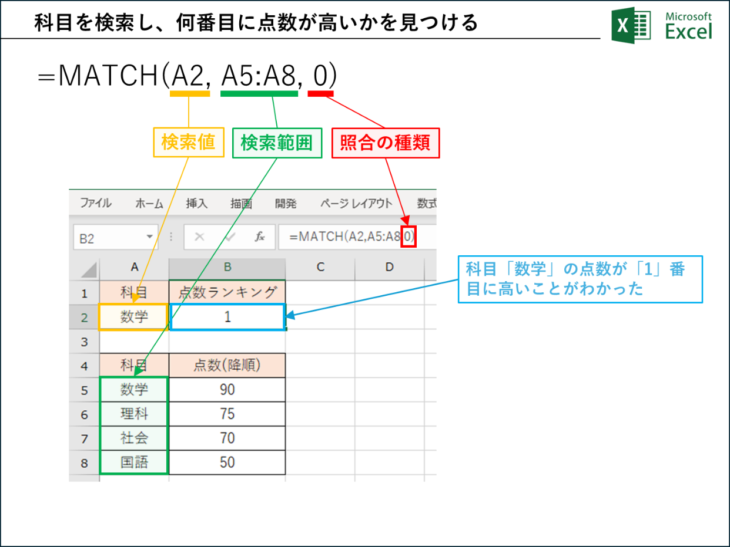
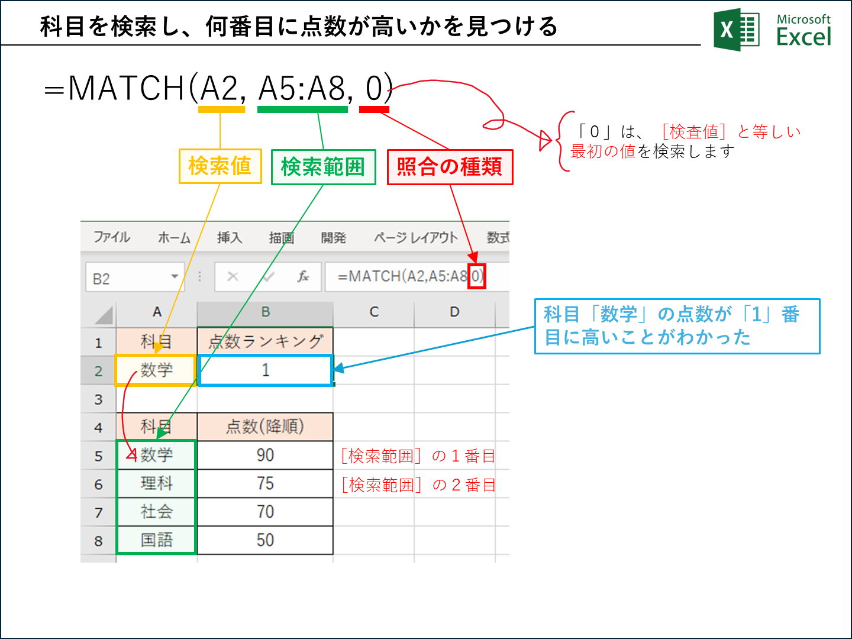
科目 | 点数ランキング
数学 | 1

科目 | 点数(降順)
数学 | 90
理科 | 75
社会 | 70
国語 | 50

